Sheet4
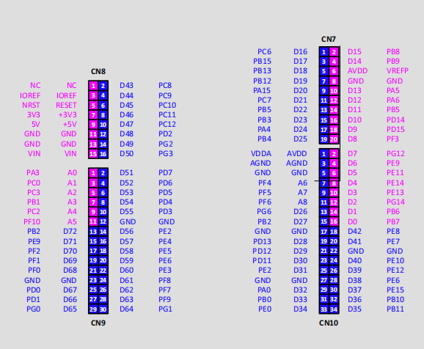

H743 Nucleo: | Uart_SWD | uart3 | PD8 | PD9
 | Uart_Arduino | lpuart1 | PB6 | PB7
 | spi | spi1 | PA5 | PA6 | PA7 | PD14
 | aux-spi | spi2 | PB3 | PB4 | PB5 | PA4
 | i2c | i2c1 | PB8 | PB9
 | led | led | PB0 | PE1 | PB14
 | key | Key | PC13
 | qspi | qspi_bk1 | PE2 | PB2 | PD11 | PD12 | PD13 | PG6
 | sdmmc | sdmmc1 | PC8 | PC9 | PC10 | PC11 | PC12 | PD2
 | ADC | ADC1_INP15 | PA3
 | DAC | DAC_OUT1 | PA4
 | DAC | DAC_OUT2 | PA5
 | 16bits TIM | TIM1_CH1 | PE9
 | 16bits TIM | TIM1_CH2 | PE11
 | 32bits TIM | TIM2_CC3 | PB11
 | 32bits TIM | TIM2_CC2 | PB10
 | LPTIM1 |  | PG13
 | ADC_DAC_TRIG | TIM4_CH4 | PD15

L4R5 Nucleo: | Uart_SWD | lpuart1 | PG7 | PG8
 | Uart_Arduino | uart3 | PD8 | PD9
 | spi | spi1 | PA5 | PA6 | PA7 | PD14
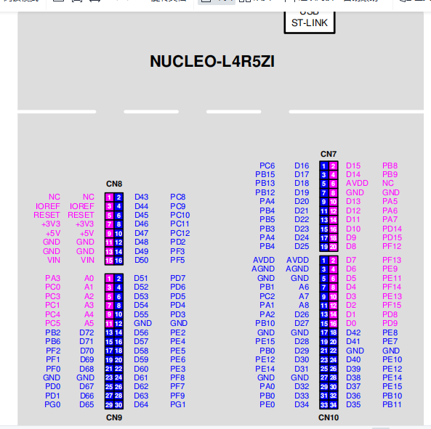
 | aux-spi | spi2 | PB3 | PB4 | PB5 | PA4
 | i2c | i2c1 | PB8 | PB9
 | led | led | PB0 | PE1 | PB14
 | key | Key | PC13
 | qspi | qspi_bk1 | PE2 | PB2 | PD11 | PD12 | PD13 | PG6
 | sdmmc | sdmmc1 | PC8 | PC9 | PC10 | PC11 | PC12 | PD2
 | ADC | ADC1_INP15 | PA3
 | DAC | DAC_OUT1 | PA4
 | DAC | DAC_OUT2 | PA5
 | 16bits TIM | TIM1_CH1 | PE9
 | 16bits TIM | TIM1_CH2 | PE11
 | 32bits TIM | TIM2_CC3 | PB11
 | 32bits TIM | TIM2_CC2 | PB10
 | LPTIM1 |  | PG13
 | ADC_DAC_TRIG | TIM4_CH4 | PD15

 |  |  | SPI1 | SP3
 |  |  | PA5 | PB3
 |  |  | PA6 | PB5
 |  |  | PA7 | PC11
 |  |  | PD14 | PA4

 |  |  |  |  |  |  | DAC8830反面： |  | GND | MOSI | 映射单片机： | GND | PE2
 |  |  |  |  |  |  | 板子朝右 |  | GND | SCK |  | GND | PE4
 |  |  |  |  |  |  | Analog部分,要用插座 |  | GND | CS2 |  | GND | PE5
 |  |  |  |  |  |  |  |  | NC | CS1 |  | NC | PE6
 |  |  |  |  |  |  |  |  | 3V | 3V |  | 3V | 3V

 |  |  |  |  |  |  | ADS8681反面： |  | RVS | DO2 |  | PA4 | PA5
 |  |  |  |  |  |  | 板子朝右 |  | MISO | SCK |  | PB4 | PA6
 |  |  |  |  |  |  | SPI部分 |  | CS | MOSI |  | PB5 | PA7
 |  |  |  |  |  |  |  |  | NC | RST |  | NC | PD14
 |  |  |  |  |  |  |  |  | 3V | NC |  | 3V | NC
 |  |  |  |  |  |  |  |  | GND | 5V |  | GND | 5V

 |  |  |  |  |  |  | DAC8562反面： |  | 3V | 3V |  | 3V | 3V
 |  |  |  |  |  |  | Analog部分 |  | GND | GND |  | GND | GND
 |  |  |  |  |  |  |  |  | CLR | GND |  | PD0 | GND
 |  |  |  |  |  |  |  |  | SYNC | LDAC |  | PD1 | PF7
 |  |  |  |  |  |  |  |  | MOSI | SCK |  | PG0 | PG1

 |  |  |  | 接下来问题：
 |  |  |  | 1）dac8562产生差分信号，测inADC的差分模式snr。dac8562仔细研究一下。
 |  |  |  | 2）adc使能oversampling功能，测试snr是否有改进？（对noise有改进。不过可能是不是原始数据太差了？）
 |  |  |  | 3）代码持续改进：如何解决中断的问题？（一种方法是：把所有中断函数全部列出来，设计一个通用调用函数）
 |  |  |  | 4）代码持续改进：优化和整理adc/dac代码的main函数（已解决，不过没有重复验证一遍）
 |  |  |  | 5）DFSDM+MEMS MIC
 |  |  |  | 6）L4R5的QSPI Memory Mapped，读/写功能
 |  |  |  | 7）代码移植到H743 Nucleo板子

扩展板引脚分布
 |  | 左边GND，右边3V3
H11 |  |  |  |  |  |  |  |  |  |  |  |  |  | H14
D16(PC6) | NSS2(PA4) |  |  | SCK2(PB3) | SCK(PA5) |  |  |  |  |  |  |  |  | D9(PD15) | SCL(PB8)
D17(PB15) | MISO2(PB4) |  |  | MISO2(PB4) | MISO(PA6) |  |  |  |  |  |  |  |  | D8(PF12) | SDA(PB9)
D18(PB13) | A6(PB1) |  |  | MOSI2(PB5) | MOSI(PA7) |  |  |  |  |  |  |  |  | D5(PE11) | SCK(PA5)
D19(PB12) | A7(PC2) |  |  | NSS2(PA4) | NSS(PA4，L4R5上浮空) |  |  |  |  |  |  |  |  | D4(PF14) | MISO(PA6)
MOSI2(PB5) | A8(PA1) |  |  |  |  |  |  |  |  |  |  |  |  | D3(PE13) | MOSI(PA7)
SCK2(PB3) | QCS(PA2) |  |  |  |  |  |  |  |  |  |  |  |  | D2(PF15) | D10(PD14)

 |  |  | H4(DAC8830_PN) |  |  |  |  |  |  | H5(ADS8681_NEW) |  | H7(AD7175) |  | H3(ADS8681)
H2(DAC8830) |  |  | MOSI2 | 3V3 |  | H6(DAC8562) |  | H8(PCM5102) | H9(PCM1808) | D7 | AGND | 3V3 | 3V3 | D7 | D8
3V3 | 3V3 |  | SCK2 | 3V3 |  | 3V3 | 3V3 | AGND | MOSI2 | MISO | D8 | AGND | AGND | MISO | SCK
D9 | NC |  | NSS2 | 3V3 |  | AGND | AGND | NC | SCK2 | NSS | SCK | NSS | SCK | NSS | MOSI
NSS2 | AGND |  | D9 | AGND |  | D18 | AGND | NSS2 | NSS2 | D17 | MOSI | MOSI | D7(PF13) | 3V3 | D17
SCK2 | AGND |  | NC | AGND |  | NSS2 | D9 | SCK2 | MISO2 | AGND | AGND | AGND | MISO | 3V3 | NC
MOSI2 | AGND |  | NC | AGND |  | MOSI2 | SCK2 | MOSI2 | AGND | 3V3 | 3V3 | AGND | AGND | AGND | 5V

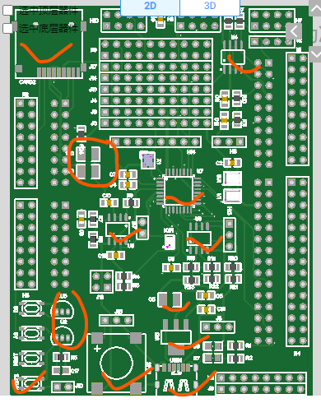

 | L4R5
 | T | T
 | PC6 | PB8
 | PB15 | PB9
 | PB13 | PA5
 | PB12 | PA6
 | PB5 | PA7
 | PB3 | PD14
 | PA4 | PD15
 | PB4 | PF12
 | PB1 | PE11
 | PC2 | PF14

Sheet5
+/-2.5VREF |  | 36286 | 35965
 |  | 0.05368 | 0.048782
 |  | 1.099375 | 0.999063

1.25VREF |  | 14082 | 12797
 |  | 0.214874 | 0.195267
 |  | 1.100156 | 0.999766

1.00VREF |  | 17600 | 15994 | 65166
 |  | 0.268555 | 0.244049 | 0.994354
 |  | 1.1 | 0.999625 | 4.072875

 |  |  |  |  | 2.56
+/-0.625VREF |  | 45560 | 46845
 |  | 0.19519 | 0.214798
 |  | 0.999375 | 1.099766

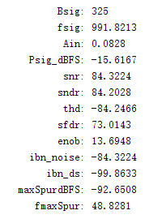
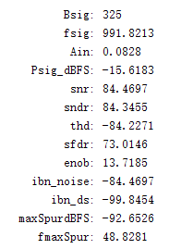
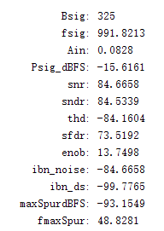

 | dac8830: points=1000, trigclk=1MHz
 | ads8688: 200kSa/s, +/-3VREF

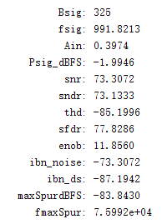
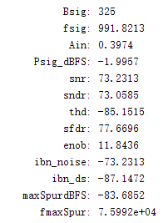
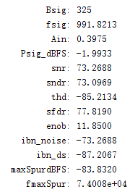

 | dac8830: points=1000, trigclk=1MHz
 | ads8688: 200kSa/s, 1.25VREF

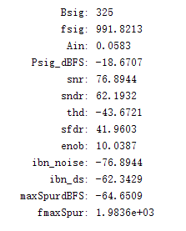
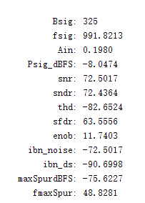
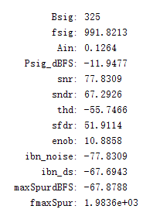
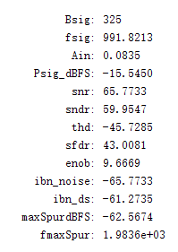

dac+adc直连 |  |  | dac+buf+adc |  |  | dac+buf+lpf+adc |  | dac+buf+lpf+hpf+adc

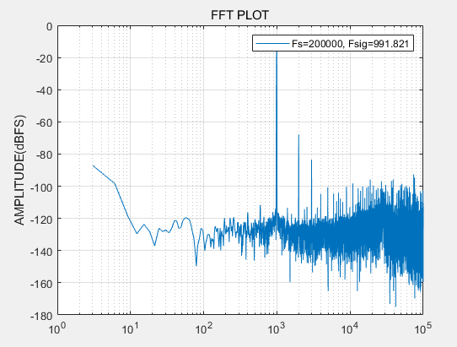
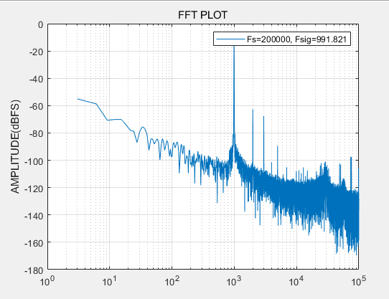
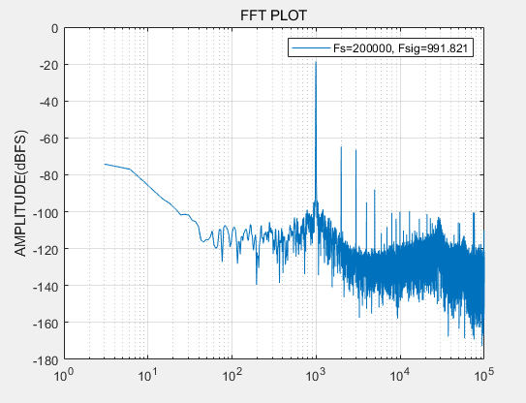
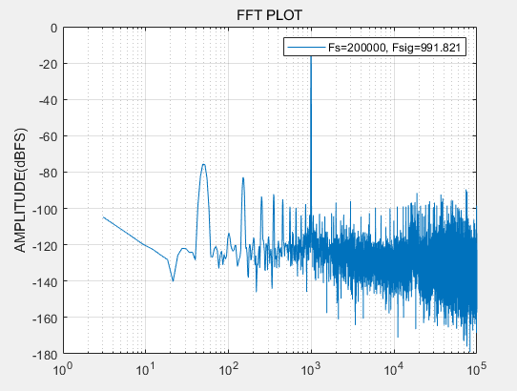

dac+adc直连 |  |  |  |  |  |  | dac+buf+adc |  | dac+buf+lpf+adc | dac+buf+lpf+hpf+adc

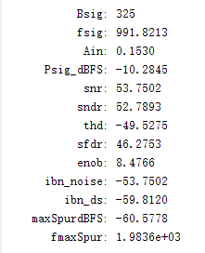

dac+lpf+adc

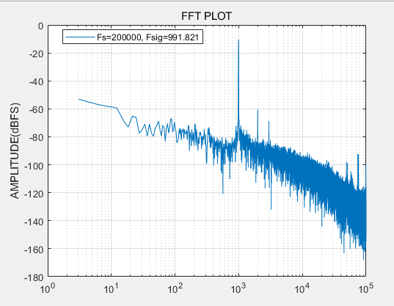

dac+lpf+adc

qspi
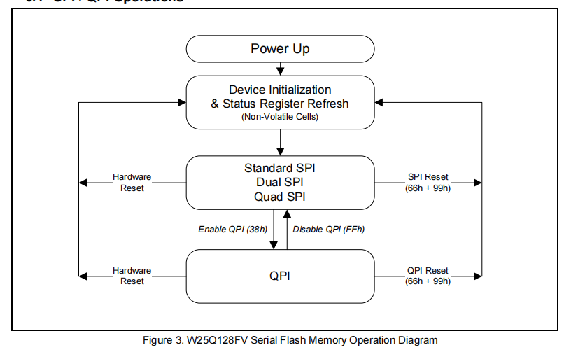
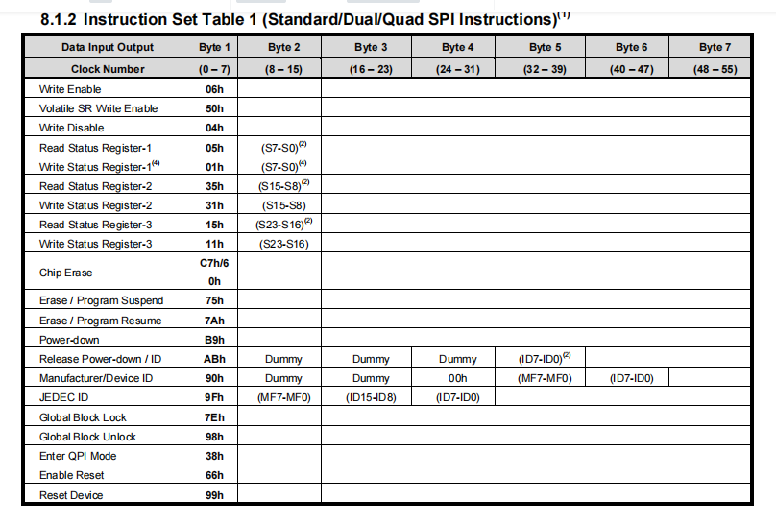
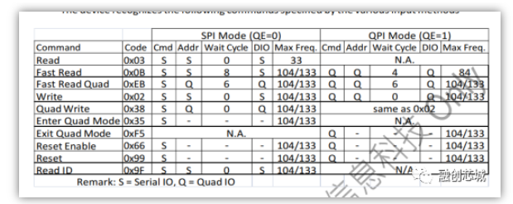

PSRAM64H指令表

Sheet7
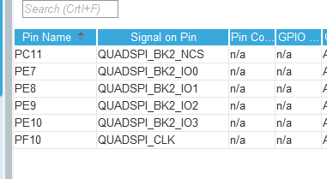
 |  | NRF24L01

 |  |  | H743
 |  |  | SPIA | SPIB
 |  | NSS | PD14 | PB5
 |  | SCK | PA5 | PB3
 |  | MISO | PA6 | PB4
 |  | MOSI | PB5 | PA4
 |  | CE | PD15 | PA15
 |  | IRQ | PF3 | PC7

 |  |  | G031K8T6
 |  |  | SPIA | SPIB
 |  | NSS | PA15 | PB9
 |  | SCK | PB3 | PB8
 |  | MISO | PB4 | PB6
 |  | MOSI | PB5 | PB7
 |  | CE | PC6
 |  | IRQ | PA8

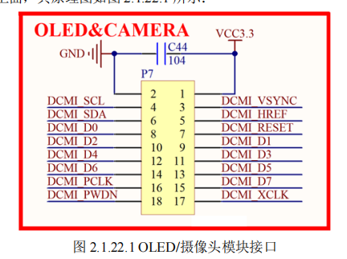

CAMERA |  |  |  | QSPI2

GND | 3V3 |  |  | CS | PC11/D46
SCL | PB7/D0 |  |  | CLK | PB2/D27 | 2个bank共用时钟
SDA | PA4/D24 |  |  | D0 | PE7/D41
PC6/D16 | PG0/D65 |  |  | D1 | PE8/D42
PC8/D43 | PC7/D21 |  |  | D2 | PE9/D6
PE4/D57 | PC9/D44 |  |  | D3 | PE10/D40
PE5/D58 | PD3/D55
PA6/D12 | PE6/D59
PG1/D64 | PA0/D32(用TIM产生时钟)

Sheet8
音频DAC
 | 规格 | SNR(dB) | THD+N(dB) | 价格 | 产品
AK4490 | 32bit/768kHz,DSD256 |  | -112 | 18 | AK320、AK380、KANN、FiioX5III、凯音I5
CS4398 | 24bit/192kHz,DSD128 |  | -107 |  | 旷世QP1R、享声MR1、AK240、iBassoDX80、QA360
WM8740 | 24bit/192kHz |  | -102 |  | FiioX3、iBassoDX50、AK100、AK120
PCM1794（BB公司） PCM1792A | 24ibt/192kHz、DSD256 |  | -108 |  | X5二代、金菊花、opus 3
ES9018S | 8路DAC,32bit/500kHz |  | -120 | 100 | ibasso的DX100、HIFIMAN的HM901
ES9028PRO | 8路DAC |  | -120 | 200 | ibasso的DX200
ES9038PRO | 8路DAC |  | -122 | 400
ES9018K2M ES9028K2M ES9038Q2M |  |  |  |  | 用在手机上，性能差一些。是阉割版

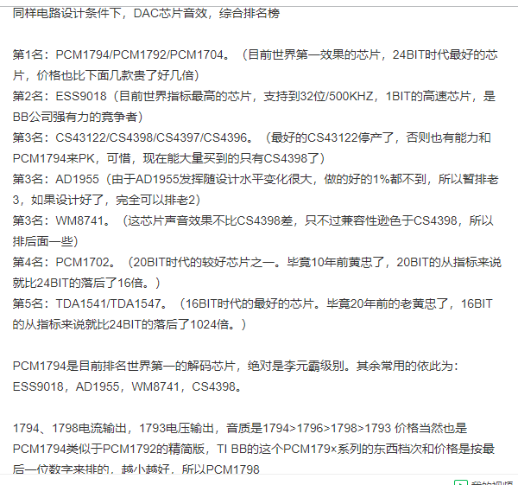

运放
LM4562 | 10MHz, 9V/us
OPA2604AP(BB公司） | 55MHz, 25V/us
OPA1602
OPA1662
NE5532AN | 古老的运放之皇，性价比高
AD827AQ | GBW=50MHz, SR=300V/us
OPA627(BB公司） | 顶级运放，150元
MUSES02 | 顶级日本运放，50元

功放
NS8002 | 国产纳芯微

耳机放大
TPA2160 | TI公司D类放大器

索尼PHA-3 | ES9018, TPA6120
Astell AK10 | WM8740
ONKYO DAC-HA200 | PCM5102
OPPO HA-2 | ES9018-K2M OPA1602与OPA1662 TPA6120

st77903
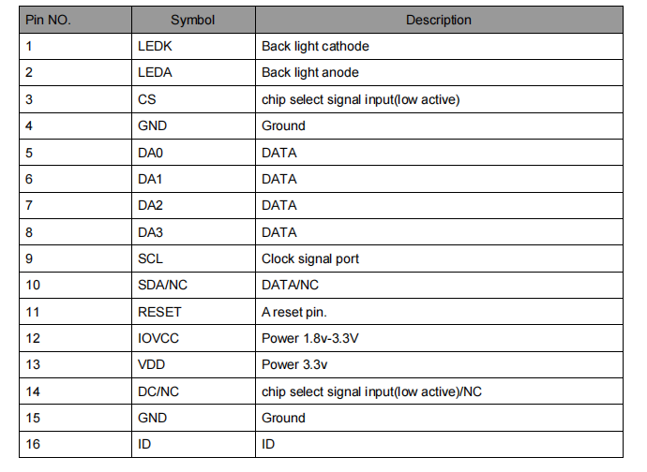
 | L4R5
 | T | T
1 | PA5 | PB8 | 21
2 | PA6 | PB9 | 22
3 | PA7 | PC6 | 23
4 | PF3 | PB15 | 24
5 | PF5 | PB13 | 25
6 | PD7 | PB12 | 26 | G
7 | PD6 | PB5 | 27
8 | PD5 | PB3 | 28 | V
9 | PD4 | PA4 | 29 | V
10 | PD3 | PB4 | 30 | RST
11 | PE2 | PB1 | 31
12 | PE4 | PC2 | 32 | SCL
13 | PA3 | PA1 | 33 | D3
14 | PC0 | PD14 | 34 | D2
15 | PC3 | PD15 | 35 | D1
16 | PC1 | PF12 | 36 | D0
17 | PC4 | PE11 | 37 | G
18 | PC5 | PF14 | 38 | CS
19 | PB2 | PE13 | 39 | V
20 | PB6 | PF15 | 40 | G

gc9c01
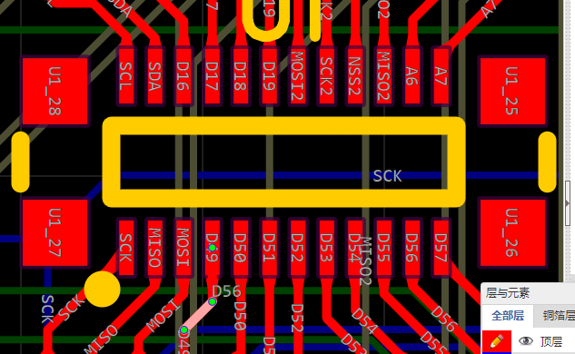

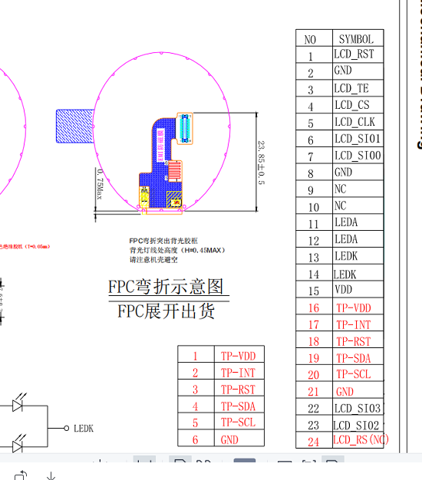

 |  | L4R5
 |  | T | T
LCD_RST | 1 | PA5 | PB8 | 21
G | 2 | PA6 | PB9 | 22 | D2
 | 3 | PA7 | PC6 | 23 | D3
CS | 4 | PF3 | PB15 | 24
CLK | 5 | PF5 | PB13 | 25
D1 | 6 | PD7 | PB12 | 26
D0 | 7 | PD6 | PB5 | 27
G | 8 | PD5 | PB3 | 28
 | 9 | PD4 | PA4 | 29
 | 10 | PD3 | PB4 | 30 | V
V | 11 | PE2 | PB1 | 31 | G
V | 12 | PE4 | PC2 | 32 | G
 | 13 | PA3 | PA1 | 33
 | 14 | PC0 | PD14 | 34
 | 15 | PC3 | PD15 | 35
 | 16 | PC1 | PF12 | 36
 | 17 | PC4 | PE11 | 37
 | 18 | PC5 | PF14 | 38
 | 19 | PB2 | PE13 | 39
 | 20 | PB6 | PF15 | 40

ILI9488
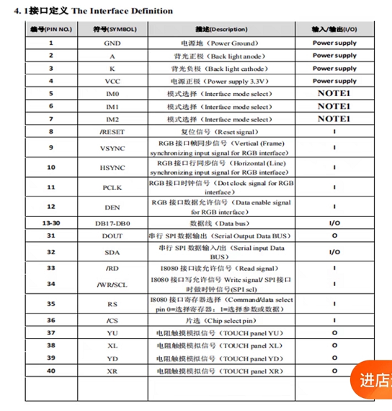

 |  | L4R5
 |  | T | T
G | 1 | PA5 | PB8 | 21
V | 2 | PA6 | PB9 | 22
G | 3 | PA7 | PC6 | 23 | DB7
V | 4 | PF3 | PB15 | 24 | DB6
 | 5 | PF5 | PB13 | 25 | DB5
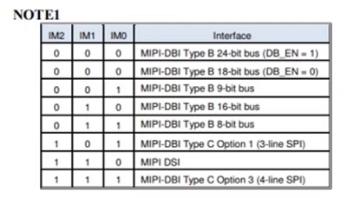
 | 6 | PD7 | PB12 | 26 | DB4
 | 7 | PD6 | PB5 | 27 | DB3
RST | 8 | PD5 | PB3 | 28 | DB2
 | 9 | PD4 | PA4 | 29 | DB1
 | 10 | PD3 | PB4 | 30 | DB0
 | 11 | PE2 | PB1 | 31 | MISO
 | 12 | PE4 | PC2 | 32 | MOSI
 | 13 | PA3 | PA1 | 33 | RD
 | 14 | PC0 | PD14 | 34 | SCL/WR
 | 15 | PC3 | PD15 | 35 | RS
 | 16 | PC1 | PF12 | 36 | CS
 | 17 | PC4 | PE11 | 37
 | 18 | PC5 | PF14 | 38
 | 19 | PB2 | PE13 | 39
 | 20 | PB6 | PF15 | 40

gc9b71
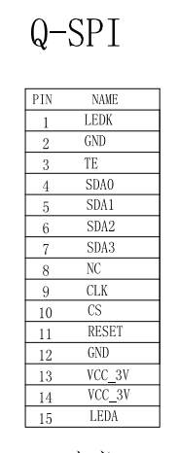

 |  | L4R5
 |  | T | T
 | 1 | PA5 | PB8 | 21
 | 2 | PA6 | PB9 | 22
 | 3 | PA7 | PC6 | 23
 | 4 | PF3 | PB15 | 24
RESET | 5 | PF5 | PB13 | 25
CS | 6 | PD7 | PB12 | 26
CLK | 7 | PD6 | PB5 | 27
 | 8 | PD5 | PB3 | 28
D3 | 9 | PD4 | PA4 | 29
D2 | 10 | PD3 | PB4 | 30
D1 | 11 | PE2 | PB1 | 31
D0 | 12 | PE4 | PC2 | 32
 | 13 | PA3 | PA1 | 33
 | 14 | PC0 | PD14 | 34
 | 15 | PC3 | PD15 | 35
 | 16 | PC1 | PF12 | 36
 | 17 | PC4 | PE11 | 37
 | 18 | PC5 | PF14 | 38
 | 19 | PB2 | PE13 | 39
 | 20 | PB6 | PF15 | 40

